Padrón
1. Padrón a 01/01/2023
1. Padró a 01/01/2023

1.1. Evolución de la población
1.1. Evolució de la població

1991 | 1996 | 2001 | 2013 | 2014 | 2015 | 2016 | 2017 | 2018 | 2019 | 2020 | 2021 | 2022 | 2023
752,909 | 746,683 | 750,476 | 794,228 | 787,301 | 787,266 | 791,632 | 792,086 | 798,538 | 795,736 | 801,545 | 800,180 | 797,665 | 809,501

Fuente: Padrón Municipal de Habitantes.
Font: Padró Municipal d'Habitants.
Evolución de la población
Evolució de la població

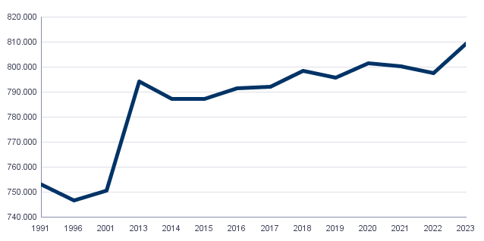

1.2. Superficie y densidad de población
1.2. Superficie i densitat de població

Personas / Persones | Superficie / Superfície | Densidad de población / Densitat de població
809,501 | 13,834.9 | 58.5

Fuente: Padrón Municipal de Habitantes. 01/01/2023
Font: Padró Municipal d'Habitants. 01/01/2023
1.3. Población por sexo y edad (grandes grupos)
1.3. Població per sexe i edat (grans grups)

 | Total | 0-15 | 16-64 | 65 y más
Total | 809,501 | 108,868 | 527,263 | 173,370
Hombres | 384,132 | 56,001 | 257,775 | 70,356
Mujeres | 425,369 | 52,867 | 269,488 | 103,014

Fuente: Padrón Municipal de Habitantes. 01/01/2023
Font: Padró Municipal d'Habitants. 01/01/2023
1.4. Población por sexo y edad (grupos de 5 años)
1.4. Població per sexe i edat (grups de 5 anys)

 | Total | 0-4 | 5-9 | 10-14 | 15-19 | 20-24 | 25-29 | 30-34 | 35-39 | 40-44
Total | 809,501 | 28,294 | 33,993 | 38,342 | 41,265 | 44,277 | 48,856 | 49,959 | 51,686 | 59,449
Hombres | 384,132 | 14,603 | 17,382 | 19,765 | 20,980 | 22,437 | 24,134 | 24,752 | 25,422 | 29,387
Mujeres | 425,369 | 13,691 | 16,611 | 18,577 | 20,285 | 21,840 | 24,722 | 25,207 | 26,264 | 30,062

 | 45-49 | 50-54 | 55-59 | 60-64 | 65-69 | 70-74 | 75-79 | 80-84 | 85 y más
Total | 64,886 | 61,925 | 60,021 | 53,178 | 45,260 | 41,696 | 34,938 | 24,194 | 27,282
Hombres | 32,004 | 30,137 | 28,448 | 24,325 | 20,002 | 18,042 | 14,364 | 9,330 | 8,618
Mujeres | 32,882 | 31,788 | 31,573 | 28,853 | 25,258 | 23,654 | 20,574 | 14,864 | 18,664

Fuente: Padrón Municipal de Habitantes.
Font: Padró Municipal d'Habitants.

1.5. Población según lugar de nacimiento y sexo
1.5. Població segons lloc de naixement i sexe

 | Total | València | Resto de l'Horta | Resto de la Comunidad | Resto del Estado | Extranjero
Total | 809,501 | 421,884 | 21,694 | 57,259 | 126,331 | 182,333
Hombres | 384,132 | 206,270 | 10,421 | 25,025 | 55,590 | 86,826
Mujeres | 425,369 | 215,614 | 11,273 | 32,234 | 70,741 | 95,507

Fuente: Padrón Municipal de Habitantes a 1 de enero de 2023.
Font: Padró Municipal d'Habitants a 1 de gener de 2023
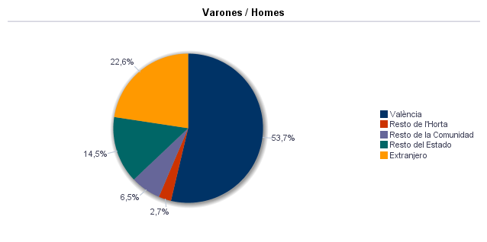



1.6. Población nacida en el resto de la Comunidad por comarcas principales
1.6. Població nascuda a la resta de la Comunitat per comarques principals

Comarcas / Comarques
Total | 57,259
la Ribera Alta | 7,207
la Plana de Utiel-Requena | 5,217
la Safor | 4,112
la Serranía | 3,292
el Camp de Túria | 3,188
la Plana Alta | 2,959
la Costera | 2,955
l'Alacantí | 2,912
la Ribera Baixa | 2,622
la Vall d'Albaida | 2,567
Resto / Resta | 20,228

Fuente: Padrón Municipal de Habitantes a 1 de enero de 2023.
Font: Padró Municipal d'Habitants a 1 de gener de 2023
1.7. Población nacida en el resto del Estado por comunidades principales
1.7. Població nascuda a la resta de l'Estat per comunitats principals

Comunidades / Comunitats
Total | 126,331
Castilla - La Mancha | 40,604
Andalucía | 21,633
Madrid (Comunidad de) | 12,550
Aragón | 10,076
Castilla y León | 9,542
Cataluna | 8,241
Murcia (Región de) | 4,882
Extremadura | 4,465
Galicia | 3,260
País Vasco | 2,766
Asturias (Principado de) | 1,672
Balears (Illes) | 1,475
Resto | 5,099
 | 66

Fuente: Padrón Municipal de Habitantes a 1 de enero de 2023.
Font: Padró Municipal d'Habitants a 1 de gener de 2023
1.8. Población extranjera según nacionalidad, por contienentes
1.8. Població estrangera segons nacionalitat, per continents

 | Total | Resto UE(27) | Europa No UE(27) | África | América del Norte | América Central | América del Sur | Asia | Oceanía y Otros | Apátridas
Total | 133,171 | 34,464 | 14,879 | 11,463 | 3,108 | 9,173 | 40,861 | 19,049 | 143 | 31
Hombres | 65,929 | 17,005 | 6,603 | 7,622 | 1,471 | 3,363 | 18,823 | 10,936 | 78 | 28
Mujeres | 67,242 | 17,459 | 8,276 | 3,841 | 1,637 | 5,810 | 22,038 | 8,113 | 65 | 3

Fuente: Padrón Municipal de Habitantes a 1 de enero de 2023.
Font: Padró Municipal d'Habitants a 1 de gener de 2023
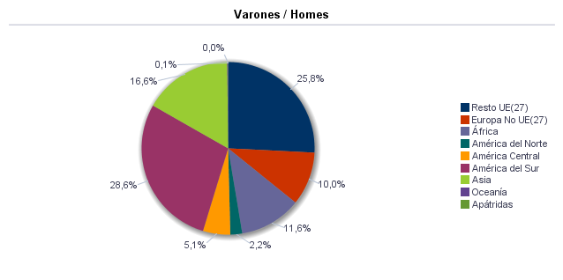

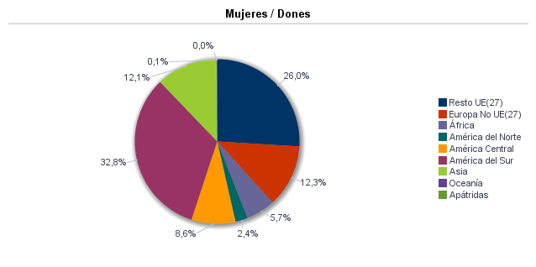

1.9. Población según sexo y estudios realizados
1.9. Població segons sexe i estudis realitzats

 | Total | No aplicable por ser menor de 18 años | No sabe leer ni escribir | Titulación inferior a graduado escolar | Graduado escolar o equivalente | Bachiller, Formación Profesional de Segundo Grado o Títulos equivalentes o superiores
Total | 809,501 | 125,207 | 996 | 107,159 | 197,494 | 378,645
Hombres | 384,132 | 64,284 | 213 | 46,771 | 96,380 | 176,484
Mujeres | 425,369 | 60,923 | 783 | 60,388 | 101,114 | 202,161

Fuente: Padrón Municipal de Habitantes a 1 de enero de 2023.
Font: Padró Municipal d'Habitants a 1 de gener de 2023
1.10. Número de hojas y personas
1.10. Nombre de fulls i persones

Total Personas | Personas |  | Total Hojas | Hojas |  | Total Media de personas por hoja / Mitjana de persones per full | Media de personas por hoja / Mitjana de persones per full
 | Vivienda familiar | Establecimiento colectivo |  | Vivienda familiar | Establecimiento colectivo |  | Vivienda familiar | Establecimiento colectivo
809,501 | 802,969 | 6,532 | 346,232 | 345,776 | 456 | 2.34 | 2.32 | 14.32

Fuente: Padrón Municipal de Habitantes a 1 de enero de 2023.
Font: Padró Municipal d'Habitants a 1 de gener de 2023
1.11. Número de hojas familiares según tamaño
1.11. Nombre de fulls familiars segons grandària

 | Hojas familiares / Fulls familiars
Total | 345,776
1 | 121,901
2 | 94,425
3 | 61,810
4 | 45,953
5 | 13,626
6 | 4,694
>=7 | 3,367

Fuente: Padrón Municipal de Habitantes a 1 de enero de 2023.
Font: Padró Municipal d'Habitants a 1 de gener de 2023
Hojas familiares según tamaño
Fulls familiars segons grandària

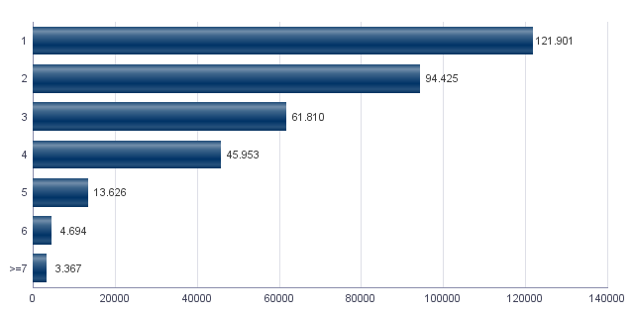

1.12. Número de hojas familiares según número de menores de 18 años
1.12. Nombre de fulls familiars segons nombre de menors de 18 anys

Número de menores / Nombre de menors | Hojas familiares / Fulls familiars
Total | 345,776
0 | 265,199
1 | 45,312
2 | 28,464
3 | 5,390
4 | 1,037
5 | 232
6 y más | 142

Fuente: Padrón Municipal de Habitantes a 1 de enero de 2023.
Font: Padró Municipal d'Habitants a 1 de gener de 2023
Hojas familiares según número de menores de 18 años
Fulls familiars segons nombre de menors de 18 anys

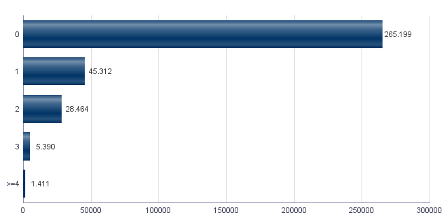

1.13. Número de hojas familiares según composición
1.13. Nombre de fulls familiars segons composició

Alguna persona de 0-15 | Alguna persona de 16-24 | Solamente / Solament de 0-24 | Alguna persona de 25-64 | Alguna persona >=65 | Solamente / Solament >=65 | Alguna persona >=80 | Solamente / Solament >=80
71,644 | 58,501 | 4,621 | 263,606 | 126,437 | 76,360 | 43,117 | 24,725

Fuente: Padrón Municipal de Habitantes a 1 de enero de 2023.
Font: Padró Municipal d'Habitants a 1 de gener de 2023
Indicadores demográficos de la ciudad
Indicadors demogràfics de la ciutat

Total
Relación de masculinidad | 90.3
Edad media | 44.8
Índice de envejecimiento | 159.2
Índice de sobreenvejecimiento | 15.7
Índice demográfico de dependencia | 53.5
Índice de estructura de la población activa | 131.5
Índice de reemplazamiento de la población en edad activa | 127.4
Razón de progresividad demográfica | 83.2
Porcentaje de población extranjera | 16.5

Fuente: Padrón Municipal de Habitantes. 01/01/2023
Font: Padró Municipal d'Habitants. 01/01/2023

MovPadrón
2. Movimientos en Padrón durante 2022
2. Moviments al Padró durant 2022

2.1. Resumen de movimientos registrados en el Padrón Municipal
2.1. Resum de moviments registrats al Padró Municipal

 | Alta por inmigración | Alta por nacimiento | Alta por cambio de domicilio | Otras Altas | Total altas | Baja por emigración | Baja por defunción | Baja por cambio de domicilio | Otras Bajas | Total bajas
Total | 50,169 | 5,360 | 34,336 | 4,312 | 94,177 | 28,011 | 7,584 | 34,336 | 12,203 | 82,134
Hombres | 24,146 | 2,797 | 16,462 | 2,370 | 45,775 | 13,731 | 3,666 | 16,462 | 6,512 | 40,371
Mujeres | 26,023 | 2,563 | 17,874 | 1,942 | 48,402 | 14,280 | 3,918 | 17,874 | 5,691 | 41,763

Fuente: Padrón Municipal de Habitantes 2022
Font: Padró Municipal d'Habitants 2022
2.1.b Resumen crecimiento vegetativo, saldo intraurbano,saldo interurbano, saldo otros movimientos y saldo neto
2.1.b Resum creixement vegetatiu, saldo intraurbà, saldo interurbà, saldo altres moviments i saldo net

 | Crecimiento vegetativo / Creixement vegetatiu | Saldo Intraurbano / Intraurbà | Saldo Interurbano / Interurbà | Otros / Altres | Saldo Neto / Net

Total | -2,224 | 0 | 22,158 | -7,891 | 12,043
Hombres | -869 | 0 | 10,415 | -4,142 | 5,404
Mujeres | -1,355 | 0 | 11,743 | -3,749 | 6,639

Fuente: Padrón Municipal de Habitantes 2022
Font: Padró Municipal d'Habitants 2022
Saldo de movimientos registrados en el Padrón
Saldo de movimients registrats al Padró

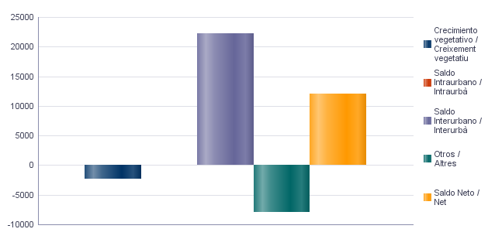

2.2. Indicadores demográficos de la ciudad
2.2. Indicadors demogràfics de la ciutat

Total
Tasa bruta de natalidad | 6.7
Tasa bruta de inmigración intraurbana | 42.7
Tasa bruta de inmigración interurbana | 62.4
Tasa bruta de mortalidad | 9.4
Tasa bruta de emigración intraurbana | 42.7
Tasa bruta de emigración interurbana | 34.9
Tasa general de fecundidad | 29.9

Fuente: Padrón Municipal de Habitantes 2022
Font: Padró Municipal d'Habitants 2022

Censo
3. Censo de Población y Viviendas. 2011
3. Cens de Població i Habitatges. 2011

3.1. Población de 16 y más años en viviendas principales según sexo y relación con la actividad económica
3.1. Població de 16 i més anys en habitatges principals segons sexe i relació amb l'activitat econòmica

 | Total |  | Activos |  | Ocupados a tiempo completo |  | Ocupados a tiempo parcial |  | Parados que han trebajado antes |  | Parados buscando su primer empleo |  | Inactivos
Hombres | 317,870 |  | 213,480 |  | 139,780 |  | 14,900 |  | 50,450 |  | 8,350 | * | 104,390
Mujeres | 354,220 |  | 205,090 |  | 110,330 |  | 33,130 |  | 52,930 |  | 8,705 | * | 149,130
Total | 672,090 |  | 418,580 |  | 250,100 |  | 48,025 |  | 103,380 |  | 17,065 | * | 253,510

Nota: Los datos se presentan redondeados a 0 y 5. Los datos marcados con * pueden contener errores elevados de muestreo.
Fuente: Censo de Población y Viviendas.
Nota: Les dades es presenten arredonides a 0 i 5. Les dades marcades amb * poden contenir errors elevats de mostreig.
Font: Cens de Població i Habitatges.
3.2. Población ocupada de 16 y más años en viviendas principales según sexo y actividad del establecimiento
3.2. Població ocupada de 16 i més anys en habitatges principals segons sexe i activitat de l'establiment

 | Total |  | Agricultura, ganadería y pesca |  | Industria |  | Construcción |  | Servicios
Hombres | 154,680 |  | 4,140 | * | 21,315 |  | 12,400 | * | 116,825
Mujeres | 143,475 |  | 1,370 | * | 9,005 |  | 2,985 | * | 130,115
Total | 298,125 |  | 5,500 | * | 30,315 |  | 15,360 | * | 246,950

Nota: Los datos se presentan redondeados a 0 y 5. Los datos marcados con * pueden contener errores elevados de muestreo.
Fuente: Censo de Población y Viviendas.
Nota: Les dades es presenten arredonides a 0 i 5. Les dades marcades amb * poden contenir errors elevats de mostreig.
Font: Cens de Població i Habitatges.
3.3. Población en viviendas principales de 16 y más años ocupada o parada que ha trabajado antes, según sexo y profesión
3.3. Població en habitatges principals de 16 i més anys ocupada o desocupada que ha treballat abans segons sexe i professió

 | Total |  | Ocupaciones militares |  | Dirección y gerencia |  | Técnicos y profesionales científicos e intelectuales |  | Técnicos y profesionales de soporte |  | Empleados de tipo administrativo
Hombres | 205,115 |  | 1,725 | * | 12,250 | * | 36,070 | * | 31,935 |  | 20,960
Mujeres | 196,400 |  | 400 | * | 5,770 | * | 44,875 |  | 19,510 | * | 37,565
Total | 401,500 |  | 2,125 | * | 18,000 |  | 80,940 |  | 51,455 |  | 58,505
 | Servicios de restauración, personales, protección y vendedores de los comercios |  | Trabajadores cualificados en la agricultura, ganadería y pesca |  | Artesanos y trabajadores cualificados de las industrias manufactureras, la construcción y la minería, excepto operadores de instalaciones y maquinaria |  | Operadores de instalaciones y maquinaría |  | Trabajadores no cualificados
Hombres | 31,905 | * | 2,520 | * | 31,755 |  | 17,915 | * | 18,095 | *
Mujeres | 48,245 |  | 1,265 | * | 6,615 | * | 4,090 | * | 28,065
Total | 80,155 |  | 3,785 | * | 38,360 |  | 21,995 |  | 46,165

Nota: Los datos se presentan redondeados a 0 y 5. Los datos marcados con * pueden contener errores elevados de muestreo.
Fuente: Censo de Población y Viviendas.
Nota: Les dades es presenten arredonides a 0 i 5. Les dades marcades amb * poden contenir errors elevats de mostreig.
Font: Cens de Població i Habitatges.
Población en viviendas principales de 16 y más años ocupada o parada que ha trabajado antes según profesión
Població en habitatges principals de 16 i més anys ocupada o desocupada que ha treballat abans segons professió

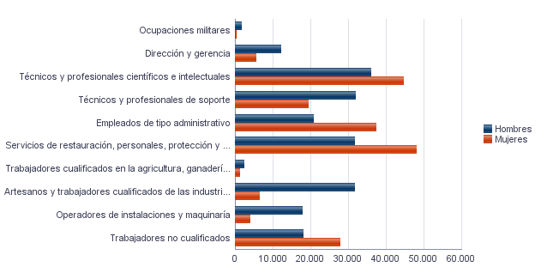

3.4. Población en viviendas principales de 16 y más años ocupada según sexo y situación profesional
3.4. Població en habitatges principals de 16 i més anys ocupada segons sexe i situació professional

 | Total |  | Empresario con personal |  | Empresario sin personal |  | Empleados fijos o indefinidos |  | Empleados eventuales |  | Ayuda familiar |  | Miembro de cooperativa
Hombres | 154,670 |  | 12,610 | * | 16,710 | * | 99,540 |  | 24,365 |  | 750 | * | 670 | *
Mujeres | 143,455 |  | 6,820 | * | 9,720 | * | 96,015 |  | 29,060 |  | 1,120 | * | 730 | *
Total | 298,130 |  | 19,430 |  | 26,435 |  | 195,540 |  | 53,430 |  | 1,875 | * | 1,405 | *

Nota: Los datos se presentan redondeados a 0 y 5. Los datos marcados con * pueden contener errores elevados de muestreo.
Fuente: Censo de Población y Viviendas.
Nota: Les dades es presenten arredonides a 0 i 5. Les dades marcades amb * poden contenir errors elevats de mostreig.
Font: Cens de Població i Habitatges.
3.5. Población en viviendas principales de 16 y más años según estado civil y sexo
3.5. Població en habitatges principals de 16 i més anys segons estat civil i sexe

 | Total |  | Solteros |  | Casados |  | Viudos |  | Separados |  | Divorciados
Hombres | 378,900 |  | 178,605 |  | 172,535 |  | 9,605 | * | 5,665 | * | 12,490 | *
Mujeres | 411,850 |  | 166,290 |  | 169,390 |  | 48,120 |  | 8,470 | * | 19,570 | *
Total | 790,755 |  | 344,895 |  | 341,930 |  | 57,715 |  | 14,130 | * | 32,060

Nota: Los datos se presentan redondeados a 0 y 5. Los datos marcados con * pueden contener errores elevados de muestreo.
Fuente: Censo de Población y Viviendas.
Nota: Les dades es presenten arredonides a 0 i 5. Les dades marcades amb * poden contenir errors elevats de mostreig.
Font: Cens de Població i Habitatges.
3.6. Mujeres en viviendas principales de 16 y más años según descendencia
3.6. Dones en habitatges principals de 16 i més anys segons descendència

Total |  | Sin hijos/as |  | Con hijos/as |  | 1 hijo/a |  | 2 hijos/as |  | 3 hijos/as |  | 4 o más hijos/as
354,230 |  | 125,865 |  | 228,365 |  | 60,465 |  | 105,085 |  | 40,335 |  | 22,495 | *

Nota: Los datos se presentan redondeados a 0 y 5. Los datos marcados con * pueden contener errores elevados de muestreo.
Fuente: Censo de Población y Viviendas.
Nota: Les dades es presenten arredonides a 0 i 5. Les dades marcades amb * poden contenir errors elevats de mostreig.
Font: Cens de Població i Habitatges.

Vehículos
4. Parque de vehículos. 2023
4. Parc de vehicles. 2023

4.1. Vehículos según tipo
4.1. Vehicles segons tipus

 | Vehículos | %
Total | 456,278 | 100.0%
Turismo | 338,185 | 74.1%
Autobús | 899 | 0.2%
Camión | 21,239 | 4.7%
Tractor | 6,439 | 1.4%
Remolque | 6,449 | 1.4%
Motocicleta | 63,916 | 14.0%
Ciclomotor | 19,151 | 4.2%

Fuente: Impuesto de Vehículos de Tracción Mecánica a 01/01/2023.
Font: Impost de Vehicles de Tracció Mecànica a 01/01/2023.
Evolución de Vehículos
Evolució de Vehicles

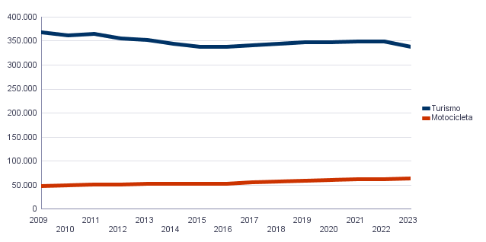

4.2. Turismos según potencia
4.2. Turismes segons potència

 | Turismos / Turismes
Total | 338,185
Menos de 8 CV | 25,496
De 8 a 11,99 CV | 171,339
De 12 a 15,99 CV | 123,415
De 16 CV a 19,99 CV | 14,011
De 20 CV y más | 3,924

Fuente: Impuesto de Vehículos de Tracción Mecánica a 01/01/2023.
Font: Impost de Vehicles de Tracció Mecànica a 01/01/2023.
4.2. Turismos según potencia
4.2. Turismes segons potència

 | Turismos / Turismes
Total | 338,185
Menos de 8 CV | 25,496
De 8 a 11,99 CV | 171,339
De 12 a 15,99 CV | 123,415
De 16 CV a 19,99 CV | 14,011
De 20 CV y más | 3,924

Fuente: Impuesto de Vehículos de Tracción Mecánica a 01/01/2023.
Font: Impost de Vehicles de Tracció Mecànica a 01/01/2023.
4.3. Turismos según tipo de propietario
4.3. Turismes segons tipus de propietari

 | Turismos / Turismes
Total | 338,183
Particulares | 315,371
Empresas y organizaciones | 22,812

Fuente: Impuesto de Vehículos de Tracción Mecánica a 01/01/2023.
Font: Impost de Vehicles de Tracció Mecànica a 01/01/2023.

Catastro
5. Catastro Inmobiliario Urbano a 01/01/2023
5. Cadastre Immobiliari Urbà a 01/01/2023

5.1. Bienes Inmuebles según el año de antigüedad
5.1. Béns Immobles segons any d'antiguitat

Total | 1700-1800 | 1801-1900 | 1901-20 | 1921-40 | 1941-60 | 1961-80 | 1981-2000 | 2001-10 | 2011-20 | >2020
414,946 | 228 | 6,211 | 7,587 | 22,224 | 49,902 | 193,415 | 85,682 | 40,108 | 6,994 | 2,595

Fuente: Catastro de Bienes Inmuebles
Font: Cadastre de Béns Immobles
Bienes Inmuebles según el año de antigüedad
Béns Immobles segons any d'antiguitat

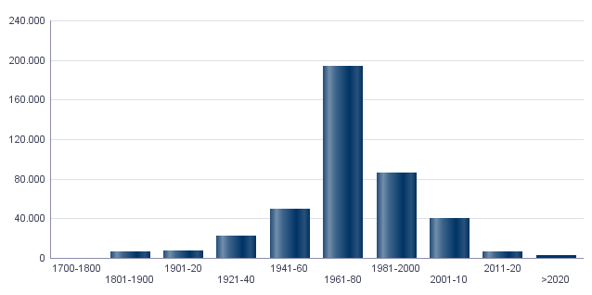

5.2. Bienes Inmuebles construidos después de 1800 según superficie construida
5.2. Béns Immobles construïts després de 1800 segons superfície construïda

Total | <=60 m² | 61-80 m² | 81-100 m² | 101-120 m² | 121-150 m² | 151-200 m² | >200 m² | Sup. construida media (m²)
414,718 | 18,948 | 72,802 | 99,272 | 102,339 | 75,676 | 32,522 | 13,159 | 109.8

Fuente: Catastro de Bienes Inmuebles
Font: Cadastre de Béns Immobles
5.3. Bienes Inmuebles construidos después de 1800 según valor catastral (en miles de euros)
5.3. Béns Immobles construïts després de 1800 segons valor cadastral (en milers d'euros)

Total | <=12 | 12-18 | 18-24 | 24-30 | 30-36 | 36-48 | 48-60 | 60-72 | >72 | No consta
414,718 | 6,990 | 31,037 | 43,791 | 50,087 | 46,666 | 77,701 | 62,017 | 35,948 | 60,388 | 93

Fuente: Catastro de Bienes Inmuebles
Font: Cadastre de Béns Immobles
5.4. Valores catastrales medios (suelo, construcción y total) para los bienes inmuebles posteriores a 1800
5.4. Valors cadastrals mitjans (sòl, construcció i total) per als béns immobles posteriors a 1800

Valor del suelo | Valor de la construcción | Valor Total | Valor por m²
18,341.85€ | 29,230.33€ | 47,574.10€ | 433.22€

Fuente: Catastro de Bienes Inmuebles
Font: Cadastre de Béns Immobles
5.5. Superficie total de los aparcamientos y superficie por bien inmueble y turismo
5.5. Superfície total dels aparcaments i superfície per bé immoble i turisme

Superficie total aparcamientos (m²) | Superficie aparcamiento por vivienda | Superficie aparcamiento por turismo
6,719,808 | 16.19 | 19.87

Fuente: Catastro de Bienes Inmuebles
Font: Cadastre de Béns Immobles

Educación
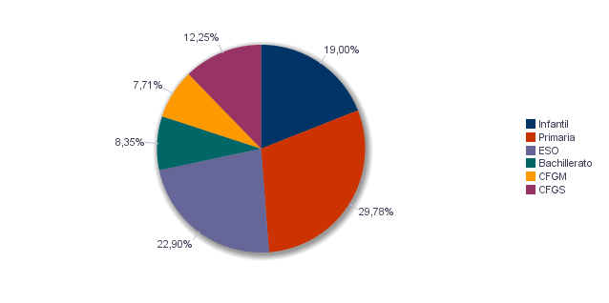
6. Equipamiento escolar. 2022
6. Equipament escolar. 2022

Nota: Datos del curso que comienza en 2022.
Nota: Dades del curs que comença en 2022.

6.1 Educación preescolar e infantil
6.1. Eduació preescolar i infantil

 | Total | Público | Privado | Concertado
Centros | 326 | 103 | 146 | 77
Grupos | 1,541 | 512 | 598 | 431
Alumnos | 25,519 | 8,687 | 7,532 | 9,300

Nota: Datos provisionales de inicio de curso. No se incluyen los centros que cursan planes de estudios extranjeros.
Fuente: Conselleria de Cultura, Educación y Deporte. Oficina de Estadística. Ayuntamiento de València.
Nota: Dades provisionals d'inici de curs. No s'hi inclouen els centres que cursen plans d'estudis estrangers.
Font: Conselleria de Cultura, Educació i Esport. Oficina d'Estadística. Ajuntament de València.

6.2 Educación obligatoria
6.2. Educació obligatòria

 |  | Total | Público | Concertado/Privado
Primaria | Centros | 166 | 90 | 76
 | Grupos | 1,715 | 827 | 888
 | Alumnos | 40,001 | 17,875 | 22,126
ESO | Centros | 108 | 35 | 73
 | Grupos | 1,203 | 570 | 633
 | Alumnos | 30,764 | 13,547 | 17,217

Nota: Datos provisionales de inicio de curso. No se incluyen los centros que cursan planes de estudios extranjeros.
Fuente: Conselleria de Cultura, Educación y Deporte. Oficina de Estadística. Ayuntamiento de València.
Nota: Dades provisionals d'inici de curs. No s'hi inclouen els centres que cursen plans d'estudis estrangers.
Font: Conselleria de Cultura, Educació i Esport. Oficina d'Estadística. Ajuntament de València.

6.3 Educación postobligatoria
6.3. Educació postobligatòria

 |  | Total | Público | Privado | Concertado
Bachillerato | Centros | 68 | 33 | 1 | 34
 | Grupos | 392 | 225 | 5 | 162
 | Alumnos | 11,222 | 6,060 | 131 | 5,031
CFGM | Centros | 59 | 20 | 16 | 23
 | Grupos | 440 | 191 | 90 | 159
 | Alumnos | 10,356 | 4,701 | 1,998 | 3,657
CFGS | Centros | 51 | 19 | 17 | 15
 | Grupos | 631 | 345 | 139 | 147
 | Alumnos | 16,458 | 9,488 | 3,527 | 3,443

Nota: Datos provisionales de inicio de curso. No se incluyen los centros que cursan planes de estudios extranjeros.
Fuente: Conselleria de Cultura, Educación y Deporte. Oficina de Estadística. Ayuntamiento de València.
Nota: Dades provisionals d'inici de curs. No s'hi inclouen els centres que cursen plans d'estudis estrangers.
Font: Conselleria de Cultura, Educació i Esport. Oficina d'Estadística. Ajuntament de València.

Alumnado por nivel educativo
Alumnat per nivell educatiu

ActEconom
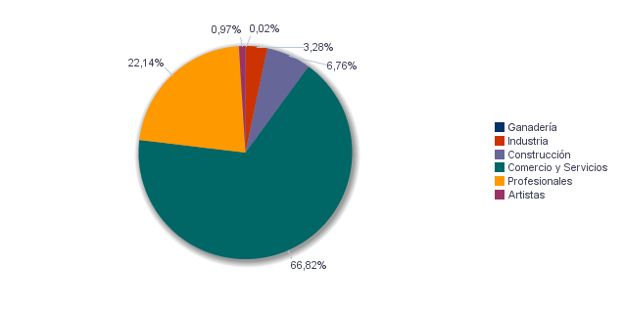
7. Censo de actividades económicas. 2023
7. Cens d'activitats econòmiques. 2023

7.1. Actividades industriales según tipo
7.1. Activitats industrials segons tipus

 | Total | %
Total | 4,736 | 100.0%
Energía y agua | 691 | 14.6%
Extracción y transformación de minerales no energéticos y productos derivados. Industria química | 138 | 2.9%
Industrias transformadoras de los metales. Mecánica de precisión | 1,139 | 24.0%
Otras industrias manufactureras | 2,768 | 58.4%

Fuente: Impuesto de Actividades Económicas. Oficina de Estadística. Ayuntamiento de València.
Font: Impost d'Activitats Econòmiques. Oficina d'Estadística. Ajuntament de València.
7.2. Actividades de comercio y servicios según tipo
7.2. Activitats de comerç i servicis segons tipus

 | Total | %
Total | 96,504 | 100.0%
Comercio, Restaurantes y Hospedaje, Reparaciones | 35,485 | 36.8%
Transporte y Comunicaciones | 6,232 | 6.5%
Instituciones Financieras, Seguros, Servicios prestados a las empresas y alquileres | 37,430 | 38.8%
Otros servicios | 17,357 | 18.0%

Fuente: Impuesto de Actividades Económicas. Oficina de Estadística. Ayuntamiento de València.
Font: Impost d'Activitats Econòmiques. Oficina d'Estadística. Ajuntament de València.
7.3. Actividades profesionales según tipo
7.3. Activitats professionals segons tipus

 | Total | %
Total | 31,974 | 100.0%
Profesionales de Agricultura, Ganadería, Caza, Silvicultura y Pesca | 356 | 1.1%
Profesionales de actividades propias de Energía y agua, Minería e Industria química | 61 | 0.2%
Profesionales de industrias de Aeronáutica, Comunicación y Mecánica de precisión | 217 | 0.7%
Profesionales de otras industrias manufactureras | 1,038 | 3.2%
Profesionales relacionados con la constucción | 2,745 | 8.6%
Profesionales relacionados con Comercio y Hostelería | 2,577 | 8.1%
Profesionales relacionados con Transporte y Comunicaciones | 47 | 0.1%
Profesionales relacionados con actividades Financieras, Jurídicas, Seguros y alquileres | 13,333 | 41.7%
Profesionales relacionados con Otros servicios | 11,600 | 36.3%

Fuente: Impuesto de Actividades Económicas. Oficina de Estadística. Ayuntamiento de València.
Font: Impost d'Activitats Econòmiques. Oficina d'Estadística. Ajuntament de València.
Actividades económicas de la ciudad
Activitats econòmiques de la ciutat

